逻辑
编号 | 功能 | 触发 | 内容
 |  | 定义添加关联工具 | 原型
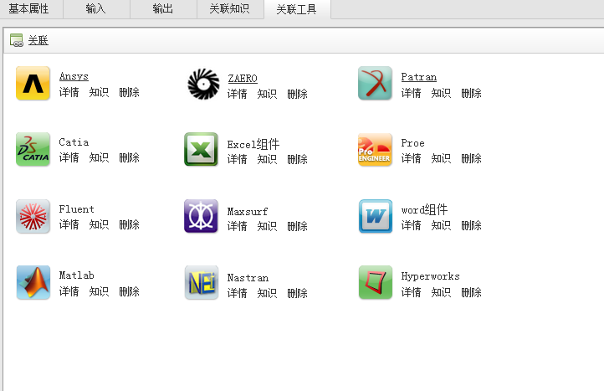

 |  |  | 页面说明

 |  |  | 逻辑（含时序）
 |  |  | 1.功能说明
 |  |  | 添加关联工具
 |  |  | 2.约束条件
 |  |  | (1) 添加关联如果有重复工具,则不会被添加成功.
 |  |  | 3.关联数据库
 |  |  | PERA_XPDL表
 |  |  | 4.接口说明
 |  |  | 软件清册接口(获取工具列表页面) 根据定义ID获取工具列表
 |  |  | 5.逻辑说明
 |  |  | 点击添加按钮,弹出关联页面,可以多选工具,点击确定后,需要根据名称和ID判断工具是否重复,如果重复则添加不成功.工具列表返回工具ID(sid),如果关联了知识,则返回知识ID(kmId),工具类型(type:0软件清册关联知识的，1.软件清册，2.组件类)

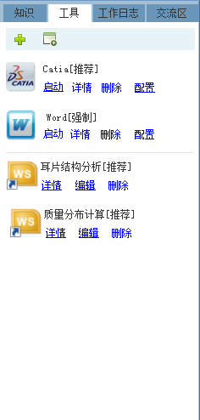
 |  | 执行环境添加关联工具 | 原型

 |  |  | 页面说明
 |  |  | (1) 工具列表包含两种类型工具,一个是可执行,一个是不可执行. (2) 添加工具可以选择软件清册添加,也可以本地添加.
 |  |  | 逻辑（含时序）
 |  |  | 1.功能说明
 |  |  | 添加关联工具
 |  |  | 2.约束条件

 |  |  | 3.关联数据库
 |  |  | PERA_XPDL表
 |  |  | 4.接口说明
 |  |  | 软件清册接口(获取工具列表页面) 根据定义ID获取工具列表
 |  |  | 5.逻辑说明
 |  |  | 软件清册添加与定义时添加一致. 本地添加工具,需要在本地选择一个BOT扩展名的文件,上传到DMS后,返回一个文件ID,根据这个文件ID,调用WS接口,WS接口处理完成后,返回一个组件ID,这个组件ID和名称记录到XPDL中.

